SQL
SQ1_1 Doanh thu đơn hàng hoàn thành |  | Công thức tính mốc trục biểu đồ
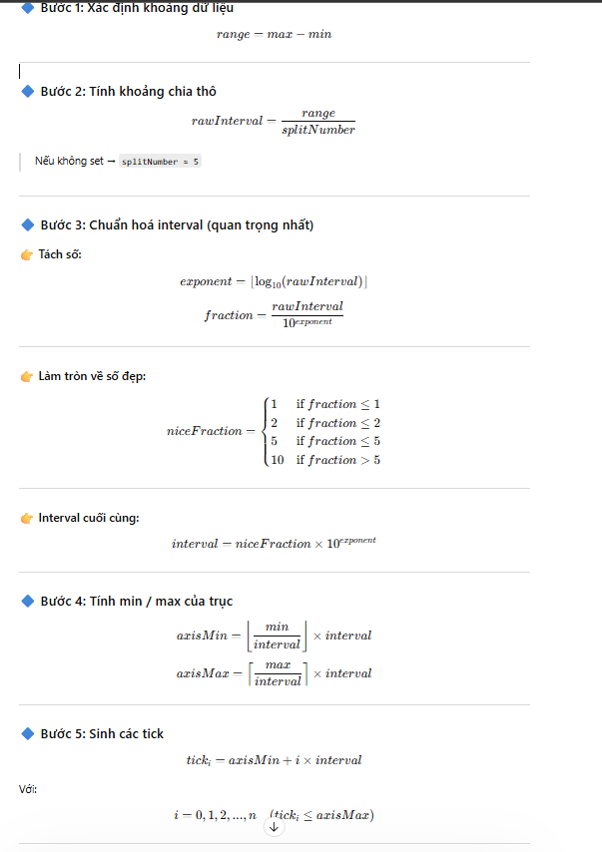

SQL_2 Số lượng đơn hàng hoàn thành

SQL_3 Số dư tài khoản

 | SELECT o.current_total_amount
 | FROM b2b_revenue_change_logs o
 | WHERE
 | AND o.seller_id = '933e5592bcfb46fbbe19a9f27a608c46'
 | AND update_at >= '2024-01-01'
 | AND update_at <= '2024-01-31'

 | SELECT o.amount
 | FROM b2b_seller_withdrawal o
 | WHERE o.status ='SUCCEED'
 | AND o.seller_id = '933e5592bcfb46fbbe19a9f27a608c46'
 | AND update_at >= '2024-01-01'
 | AND update_at <= '2024-01-31'

SQL_4 Phí sàn

SQl_5 Số lượng người mua đã đặt

SQl_6 Tỷ lệ đơn khiếu nại = Số đơn hoàn thành khiếu nại/Số đơn hoàn thành và hoàn thành có khiếu nại

Layout
Hình 1: Màn hình Báo cáo thống kê

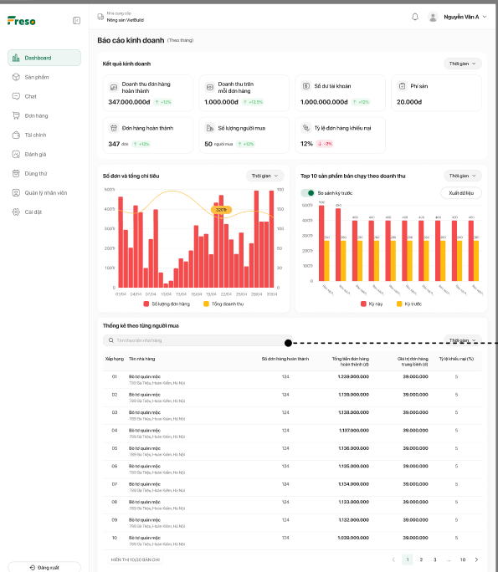

Hình 2: Vùng Số đơn và tổng chi tiêu+Vùng Top 10 sản phẩm bán chạy theo doanh thu
Hình 2a: TH có dữ liệu | Hình 2b: TH không có dữ liệu

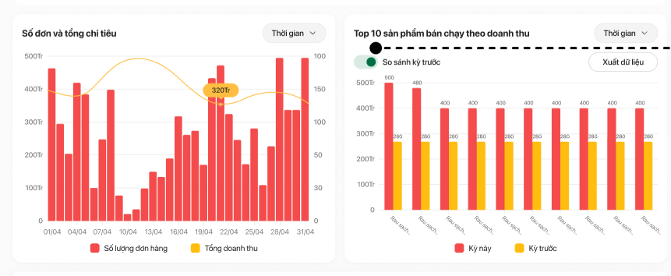


Hình 3: Vùng Thống kê theo từng người mua
Hình 3a: TH có dữ liệu
 | Hình 3b: TH không có dữ liệu
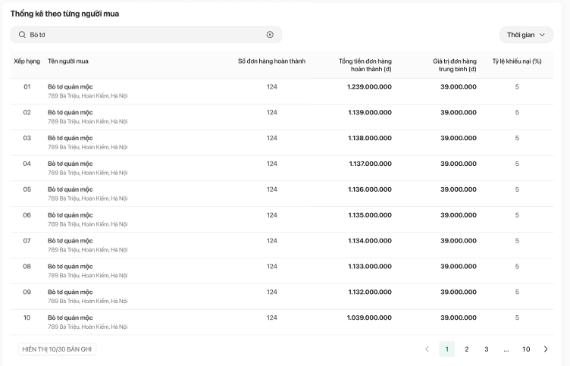
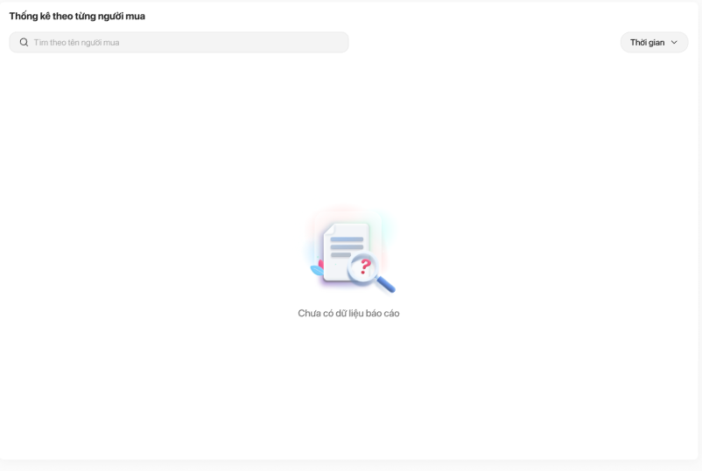

Hình 4: Template file tải về

